pivot
개수 : 자전거번호 | 열 레이블
행 레이블 | FALSE | TRUE | 총합계 | 행 레이블 | FALSE | TRUE | 행 레이블 | FALSE | TRUE | 행 레이블 | FALSE | TRUE
0 | 239 |  | 239 | 0 | 239 |  | 0 | 8.2413793103 | 0 | 0 | 29 | 1
1 | 203 |  | 203 | 1 | 203 |  | 1 | 6.7666666667 | #DIV/0! | 1 | 30
2 | 138 |  | 138 | 2 | 138 |  | 2 | 4.9285714286 | 0 | 2 | 28 | 2
3 | 74 | 3 | 77 | 3 | 74 | 3 | 3 | 2.7407407407 | 1 | 3 | 27 | 3
4 | 47 | 1 | 48 | 4 | 47 | 1 | 4 | 1.7407407407 | 0.33333333333 | 4 | 27 | 3
5 | 43 |  | 43 | 5 | 43 |  | 5 | 1.5357142857 | 0 | 5 | 28 | 2
6 | 114 | 3 | 117 | 6 | 114 | 3 | 6 | 4.2222222222 | 1 | 6 | 27 | 3
7 | 308 |  | 308 | 7 | 308 |  | 7 | 11.407407407 | 0 | 7 | 27 | 3
8 | 628 | 7 | 635 | 8 | 628 | 7 | 8 | 23.259259259 | 2.3333333333 | 8 | 27 | 3
9 | 338 |  | 338 | 9 | 338 |  | 9 | 12.071428571 | 0 | 9 | 28 | 2
10 | 260 |  | 260 | 10 | 260 |  | 10 | 9.2857142857 | 0 | 10 | 28 | 2
11 | 353 |  | 353 | 11 | 353 |  | 11 | 12.172413793 | 0 | 11 | 29 | 1
12 | 477 |  | 477 | 12 | 477 |  | 12 | 16.448275862 | 0 | 12 | 29 | 1
13 | 479 |  | 479 | 13 | 479 |  | 13 | 16.517241379 | 0 | 13 | 29 | 1
14 | 532 |  | 532 | 14 | 532 |  | 14 | 18.344827586 | 0 | 14 | 29 | 1
15 | 544 |  | 544 | 15 | 544 |  | 15 | 18.75862069 | 0 | 15 | 29 | 1
16 | 623 | 2 | 625 | 16 | 623 | 2 | 16 | 22.25 | 1 | 16 | 28 | 2
17 | 746 | 3 | 749 | 17 | 746 | 3 | 17 | 26.642857143 | 1.5 | 17 | 28 | 2
18 | 1111 | 1 | 1112 | 18 | 1111 | 1 | 18 | 39.678571429 | 0.5 | 18 | 28 | 2
19 | 729 | 1 | 730 | 19 | 729 | 1 | 19 | 27 | 0.33333333333 | 19 | 27 | 3
20 | 569 | 2 | 571 | 20 | 569 | 2 | 20 | 20.321428571 | 1 | 20 | 28 | 2
21 | 558 | 2 | 560 | 21 | 558 | 2 | 21 | 20.666666667 | 0.66666666667 | 21 | 27 | 3
22 | 503 |  | 503 | 22 | 503 |  | 22 | 17.964285714 | 0 | 22 | 28 | 2
23 | 355 | 4 | 359 | 23 | 355 | 4 | 23 | 12.678571429 | 2 | 23 | 28 | 2
총합계 | 9971 | 29 | 10000 | 총합계 | 7379 | 2621 | 총합계 | #DIV/0! | #DIV/0!

pivot (2)
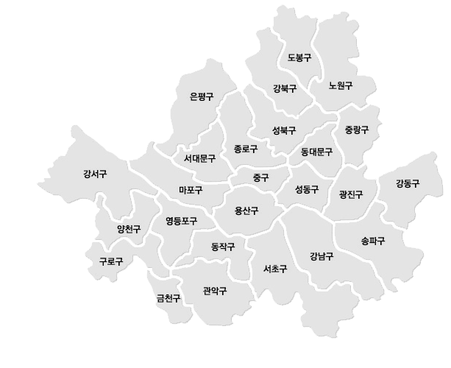

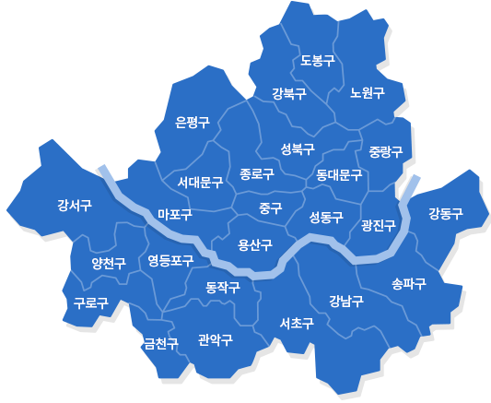
행 레이블 | 평균 : 위도 | 평균 : 경도 | 개수 : 자전거번호
강남구 | 37.505301655 | 127.05051069 | 392 | 127.05051069 | 37.505301655 | 392
강동구 | 37.5417926 | 127.13811072 | 260 | 127.13811072 | 37.5417926 | 260
강북구 | 37.633491366 | 127.02641058 | 153 | 127.02641058 | 37.633491366 | 153
강서구 | 37.556883741 | 126.8436803 | 273 | 126.8436803 | 37.556883741 | 273
관악구 | 37.480471393 | 126.93279751 | 308 | 126.93279751 | 37.480471393 | 308
광진구 | 37.543079532 | 127.07774654 | 662 | 127.07774654 | 37.543079532 | 662
구로구 | 37.497600227 | 126.87982709 | 292 | 126.87982709 | 37.497600227 | 292
금천구 | 37.469990324 | 126.88960035 | 110 | 126.88960035 | 37.469990324 | 110
노원구 | 37.639252916 | 127.06917915 | 407 | 127.06917915 | 37.639252916 | 407
도봉구 | 37.658155947 | 127.03974121 | 95 | 127.03974121 | 37.658155947 | 95
동대문구 | 37.580389663 | 127.05046379 | 370 | 127.05046379 | 37.580389663 | 370
동작구 | 37.504484947 | 126.94608264 | 262 | 126.94608264 | 37.504484947 | 262
마포구 | 37.558467956 | 126.91734632 | 1049 | 126.91734632 | 37.558467956 | 1049
서대문구 | 37.57092759 | 126.93033891 | 446 | 126.93033891 | 37.57092759 | 446
서초구 | 37.485685937 | 127.01571292 | 431 | 127.01571292 | 37.485685937 | 431
성동구 | 37.553449138 | 127.04346785 | 643 | 127.04346785 | 37.553449138 | 643
성북구 | 37.596450046 | 127.02649887 | 303 | 127.02649887 | 37.596450046 | 303
송파구 | 37.506970815 | 127.11036169 | 591 | 127.11036169 | 37.506970815 | 591
양천구 | 37.526442589 | 126.86126472 | 192 | 126.86126472 | 37.526442589 | 192
영등포구 | 37.523163453 | 126.91558133 | 1006 | 126.91558133 | 37.523163453 | 1006
용산구 | 37.53486405 | 126.97498464 | 240 | 126.97498464 | 37.53486405 | 240
은평구 | 37.608273278 | 126.9205404 | 310 | 126.9205404 | 37.608273278 | 310
종로구 | 37.575322421 | 126.98928144 | 597 | 126.98928144 | 37.575322421 | 597
중구 | 37.564813534 | 126.99206541 | 315 | 126.99206541 | 37.564813534 | 315
중랑구 | 37.599121336 | 127.08660328 | 256 | 127.08660328 | 37.599121336 | 256
#N/A | #N/A | #N/A | 37
총합계 | #N/A | #N/A | 10000

